ERD Table
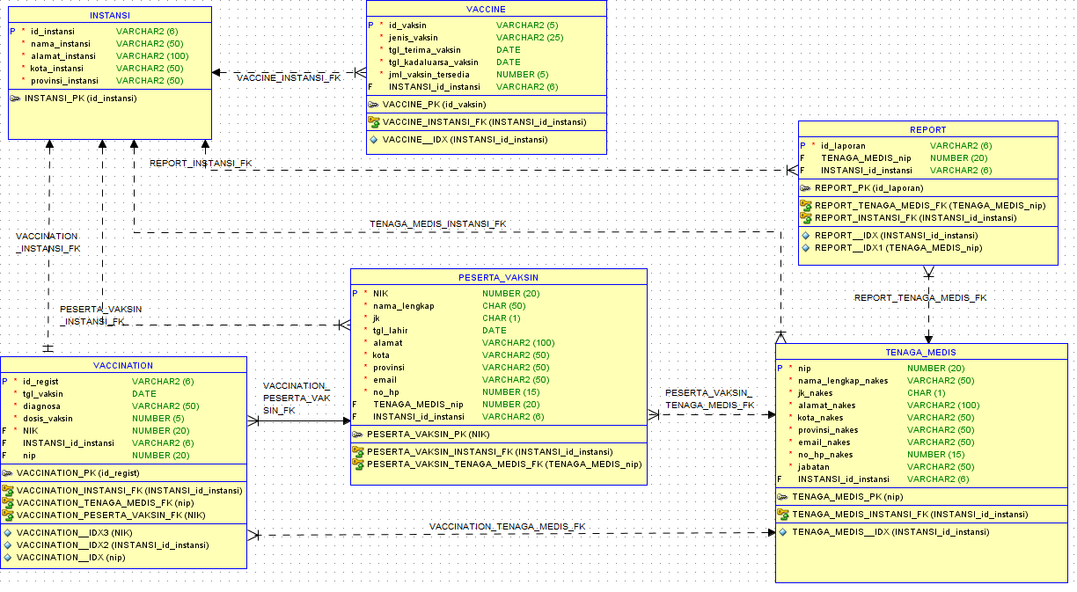
ERD Table for Vaccine App

Logical:
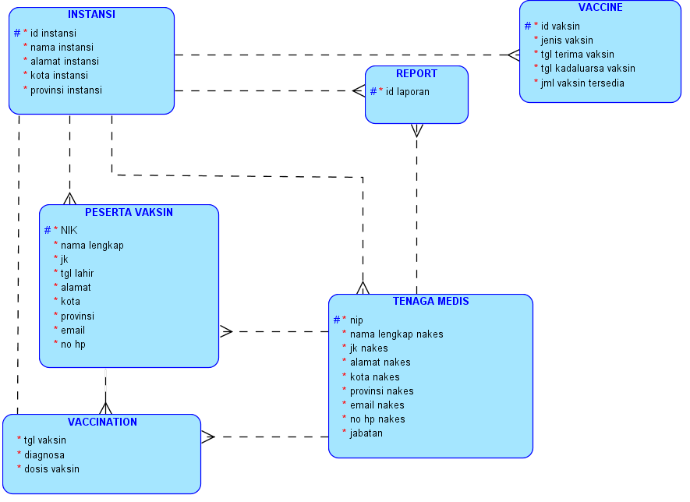

Relational:

Business Scenario
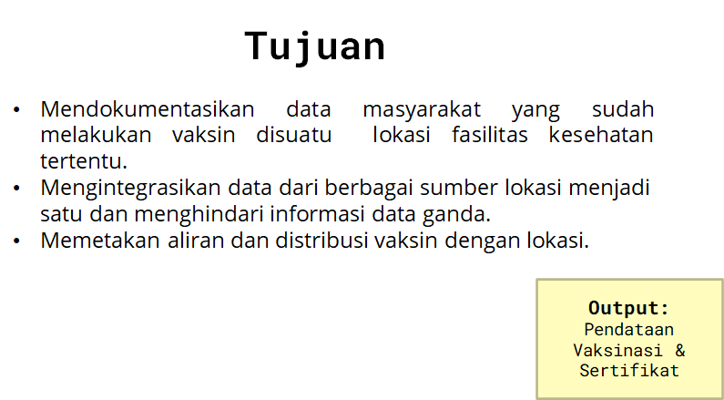
 | Business Scenario for Vaccine App

•Peserta vaksin melakukan vaksinasi di salah satu Instansi dengan cara mengunjungi/mendaftar pada Instansi terdekat, untuk dilayani oleh Tenaga medis yang sedang bertugas di Instansi tersebut.
•Setelah itu semua record data dari Peserta vaksin dikumpulkan di instansi.
•Dalam suatu Instansi terdapat banyak stok Vaksin dan memiliki banyak Tenaga medis yang ditugaskan.
•Satu Instansi hanya memiliki satu akun dan Tenaga medis yang bertugas sebagai admin menginput Report vaksinasi dengan login terlebih dahulu melalui akun yang tersedia.
•Satu akun boleh menginput banyak Report.
•Setelah Tenaga medis menginput Report, Report tersebut akan dimonitoring oleh KEMENKES melalui data pada grafik yang terdapat di dashboard.

